Chi tiết địa chất
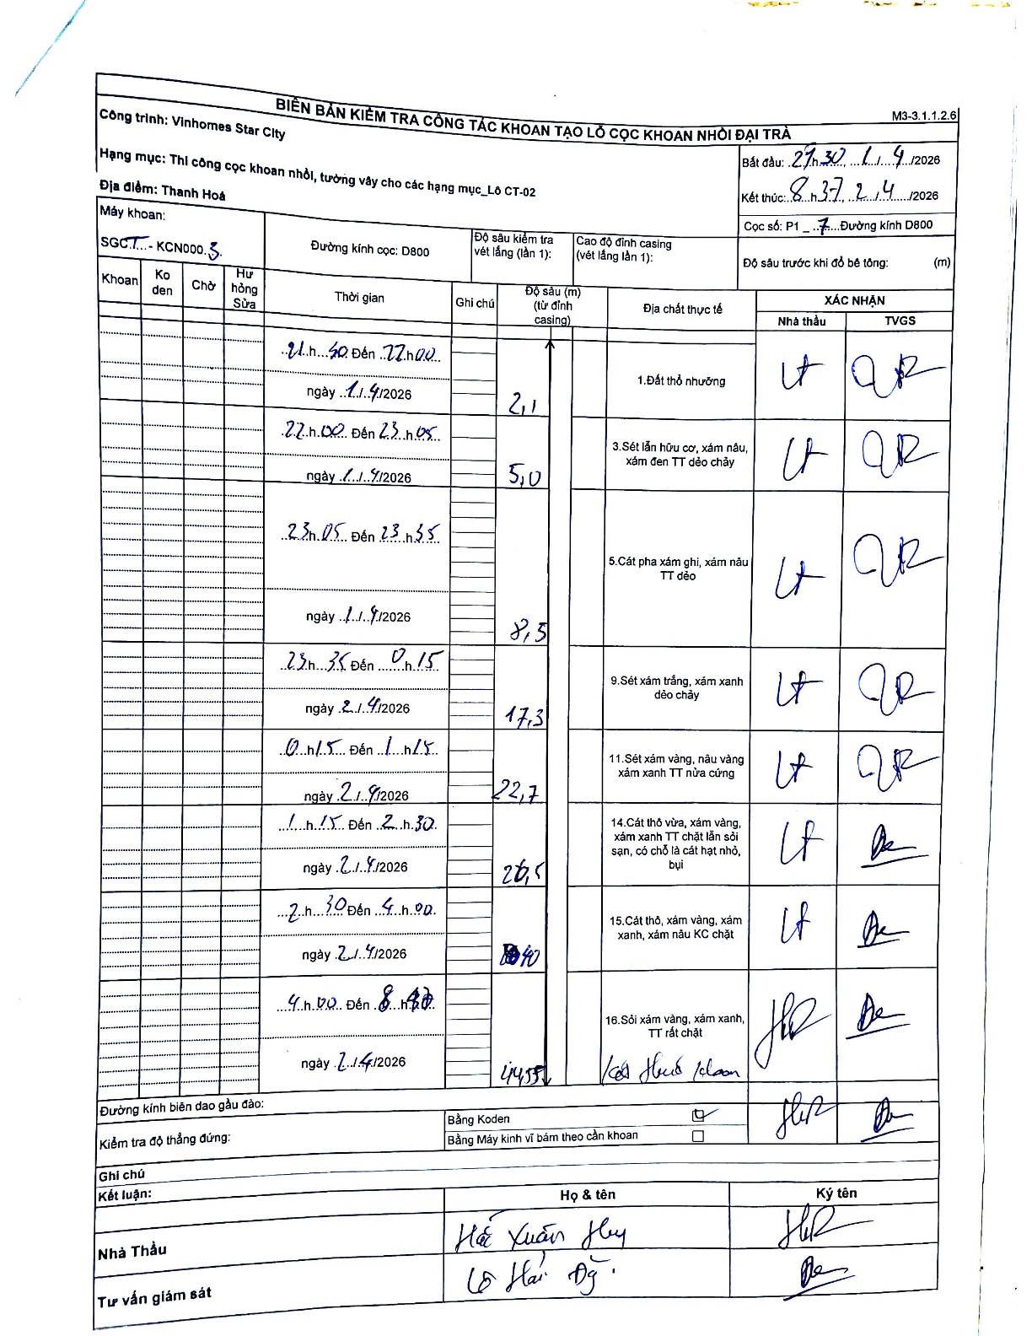
Dự án | Star City Thanh Hóa
Hạng mục | Thi công cọc khoan nhồi, tường vây cho các hạng mục_Lô CT-02
Tên bộ phận | Lô CT-02
Số hiệu cọc | P1-7
Tên Máy khoan | SGCT-KCN0003
Đường kính | D800
Bắt đầu thi công | 21:30 01/04/2026
Kết thúc thi công | 08:37 02/04/2026

Địa chất TT | Đường kính | Mô tả lớp thiết kế | Từ (h) | Đến (h) | Cao độ từ | Cao độ đến | T.Gian (h) | Dài (m) | V (m/h) | Ghi chú
1. Đất thổ nhưỡng | D800 | Đất thổ nhưỡng | 21:30 01/04/2026 | 22:00 01/04/2026 | 0 | -2.1 | 0.5 | 2.1 | 4.2
2 | D800 | Sét lẫn hữu cơ, xám nâu, xám đen TT dẻo chảy | 22:00 01/04/2026 | 23:05 01/04/2026 | -2.1 | -5 | 1.08 | 2.9 | 2.68
3 | D800 | Cát pha xám ghi, xám nâu TT dẻo | 23:05 01/04/2026 | 23:55 01/04/2026 | -5 | -8.5 | 0.83 | 3.5 | 4.2
4 | D800 | Sét xám trắng, xám xanh dẻo chảy | 23:55 01/04/2026 | 00:15 02/04/2026 | -8.5 | -17.3 | 0.33 | 8.8 | 26.4
5 | D800 | Sét xám vàng, nâu vàng xám xanh TT nửa cứng | 00:15 02/04/2026 | 01:15 02/04/2026 | -17.3 | -22.7 | 1 | 5.4 | 5.4
6 | D800 | Cát thô vừa, xám vàng, xám xanh TT chặt lẫn sỏi sạn, có chỗ là cát hạt nhỏ, bụi | 01:15 02/04/2026 | 02:30 02/04/2026 | -22.7 | -26.5 | 1.25 | 3.8 | 3.04
7 | D800 | Cát thô, xám vàng, xám xanh, xám nâu KC chặt | 02:30 02/04/2026 | 04:00 02/04/2026 | -26.5 | -40.4 | 1.5 | 13.9 | 9.27
8 | D800 | Sỏi xám vàng, xám xanh, TT rất chặt | 04:00 02/04/2026 | 08:37 02/04/2026 | -40.4 | -44.55 | 4.62 | 4.15 | 0.9

ẢNH BIÊN BẢN GỐC

